Graphique 1.8
Répartition du patrimoine pour chaque quintile de revenu, moyenne pour 27 pays membres de l’OCDE
2015 ou dernière année disponible

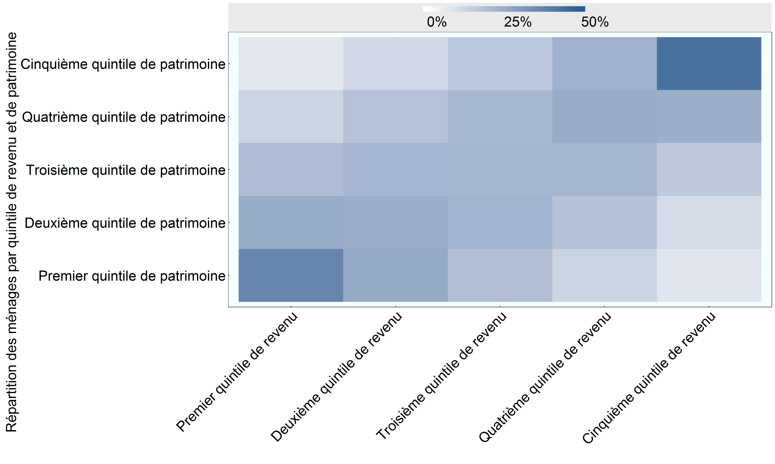

Note: La somme de chaque colonne et de chaque ligne correspond à 100 % des ménages. Le revenu correspond au revenu brut et non au revenu équivalent, calculé en fonction de la composition de chaque ménage.
Source: Base de données de l’OCDE sur la distribution des richesses, oe.cd/wealth.

Row Number | Revenu | Patrimoine | Valeur
1 | Premier quintile de revenu | Premier quintile de patrimoine | 37
2 | Premier quintile de revenu | Deuxième quintile de patrimoine | 25
3 | Premier quintile de revenu | Troisième quintile de patrimoine | 19
4 | Premier quintile de revenu | Quatrième quintile de patrimoine | 12
5 | Premier quintile de revenu | Cinquième quintile de patrimoine | 7
6 | Deuxième quintile de revenu | Premier quintile de patrimoine | 25
7 | Deuxième quintile de revenu | Deuxième quintile de patrimoine | 24
8 | Deuxième quintile de revenu | Troisième quintile de patrimoine | 22
9 | Deuxième quintile de revenu | Quatrième quintile de patrimoine | 18
10 | Deuxième quintile de revenu | Cinquième quintile de patrimoine | 11
11 | Troisième quintile de revenu | Premier quintile de patrimoine | 19
12 | Troisième quintile de revenu | Deuxième quintile de patrimoine | 22
13 | Troisième quintile de revenu | Troisième quintile de patrimoine | 22
14 | Troisième quintile de revenu | Quatrième quintile de patrimoine | 21
15 | Troisième quintile de revenu | Cinquième quintile de patrimoine | 16
16 | Quatrième quintile de revenu | Premier quintile de patrimoine | 13
17 | Quatrième quintile de revenu | Deuxième quintile de patrimoine | 18
18 | Quatrième quintile de revenu | Troisième quintile de patrimoine | 22
19 | Quatrième quintile de revenu | Quatrième quintile de patrimoine | 24
20 | Quatrième quintile de revenu | Cinquième quintile de patrimoine | 23
21 | Cinquième quintile de revenu | Premier quintile de patrimoine | 7
22 | Cinquième quintile de revenu | Deuxième quintile de patrimoine | 10
23 | Cinquième quintile de revenu | Troisième quintile de patrimoine | 16
24 | Cinquième quintile de revenu | Quatrième quintile de patrimoine | 24
25 | Cinquième quintile de revenu | Cinquième quintile de patrimoine | 43

